Data
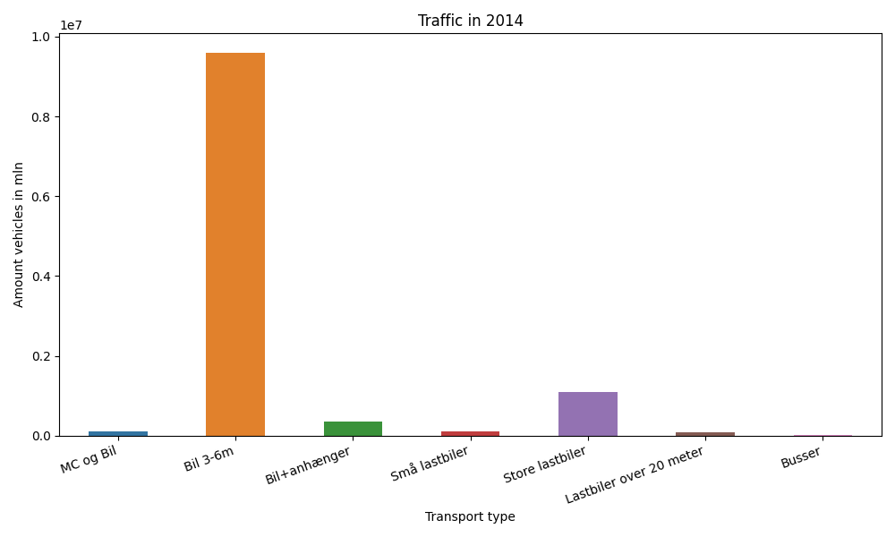
År | Måned | MC og Bil | Bil 3-6m | Bil+anhænger | Små lastbiler | Store lastbiler | Lastbiler over 20 meter | Busser | Total
2014 | 12 | 4778 | 753889 | 15820 | 7542 | 83608 | 6165 | 2103 | 873905
2014 | 11 | 5855 | 772001 | 19531 | 8586 | 91040 | 6970 | 2316 | 906299
2014 | 10 | 7237 | 841802 | 25462 | 9711 | 97829 | 7585 | 2223 | 991849
2014 | 9 | 10226 | 823735 | 28985 | 10162 | 95997 | 7445 | 2834 | 979384
2014 | 8 | 13752 | 959673 | 48206 | 11222 | 90688 | 6898 | 2986 | 1133425
2014 | 7 | 13154 | 898630 | 60066 | 11357 | 92317 | 6555 | 1946 | 1084025
2014 | 6 | 13601 | 902905 | 39302 | 10574 | 93826 | 6973 | 2846 | 1070027
2014 | 5 | 11655 | 887194 | 30227 | 9967 | 93976 | 6960 | 2682 | 1042661
2014 | 4 | 8910 | 787385 | 25709 | 9088 | 91715 | 6762 | 1901 | 931470
2014 | 3 | 6933 | 745585 | 20067 | 8928 | 93868 | 6839 | 2056 | 884276
2014 | 2 | 4236 | 623997 | 15975 | 7521 | 81484 | 5799 | 1526 | 740538
2014 | 1 | 4385 | 604450 | 14713 | 7820 | 85778 | 6166 | 1527 | 724839

